прайс
 |  |  |  |  |  |  |  |  | 
Внешний вид | Наименование | Артикул | Диаметр DN/ID, мм | Высота с учетом резьбы, мм | Вмонт. муфта |  | Пример-ный вес, кг | Цена за шт. с НДС
 |  |  |  |  | Диаметр DN/OD, мм | Кол-во, шт |  |  | ПЕРЕЙТИ НА САЙТ | 2026-06-29
Колодезные модули (секции) С ПРИВАРЕННЫМ ДНОМ
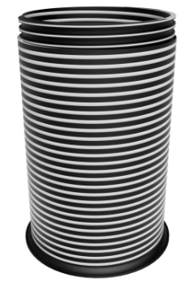 | Модуль колодца резьбовой D300хH500 с дном TeraPlast | 186 691-30 | 300 | 545 | - | - | 4.8 | 2,390 ₽
 | Модуль колодца резьбовой D400хH500 с дном TeraPlast | 186 691-40 | 400 | 545 | - | - | 7 | 3,628 ₽
 | Модуль колодца резьбовой D500хH500 с дном TeraPlast | 186 691-50 | 500 | 545 | - | - | 9.7 | 5,667 ₽
 | Модуль колодца резьбовой D600хH500 с дном TeraPlast | 186 691-60 | 600 | 545 | - | - | 14.2 | 7,505 ₽
 | Модуль колодца резьбовой D800хH500 с дном TeraPlast | 186 691-80 | 800 | 620 | - | - | 25.7 | 14,625 ₽
 | Модуль колодца резьбовой D1000хH500 с дном TeraPlast | 186 691-100 | 1000 | 650 | - | - | 39.6 | 20,749 ₽
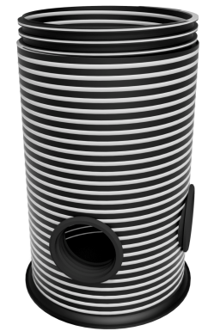  | Модуль колодца резьбовой D300хH500 с дном, 110х3 выхода TeraPlast | 186 692-311 | 300 | 545 | 110 | 3 | 4.8 | 3,462 ₽
 | Модуль колодца резьбовой D400хH500 с дном, 110х3 выхода TeraPlast | 186 692-411 | 400 | 545 | 110 | 3 | 7 | 4,615 ₽
 | Модуль колодца резьбовой D400хH500 с дном, 160х3 выхода TeraPlast | 186 692-416 | 400 | 545 | 160 | 3 | 7 | 5,808 ₽
 | Модуль колодца резьбовой D500хH500 с дном, 110х3 выхода TeraPlast | 186 692-511 | 500 | 545 | 110 | 3 | 9.7 | 6,654 ₽
 | Модуль колодца резьбовой D500хH500 с дном, 160х3 выхода TeraPlast | 186 692-516 | 500 | 545 | 160 | 3 | 9.7 | 7,847 ₽
 | Модуль колодца резьбовой D500хH500 с дном, 200х3 выхода TeraPlast | 186 692-520 | 500 | 545 | 200 | 3 | 9.7 | 11,677 ₽
 | Модуль колодца резьбовой D600хH500 с дном, 110х3 выхода TeraPlast | 186 692-611 | 600 | 545 | 110 | 3 | 14.2 | 8,492 ₽
 | Модуль колодца резьбовой D600хH500 с дном, 160х3 выхода TeraPlast | 186 692-616 | 600 | 545 | 160 | 3 | 14.2 | 9,685 ₽
 | Модуль колодца резьбовой D600хH500 с дном, 200х3 выхода TeraPlast | 186 692-620 | 600 | 545 | 200 | 3 | 14.2 | 13,515 ₽
 | Модуль колодца резьбовой D800хH500 с дном, 110х3 выхода TeraPlast | 186 692-811 | 800 | 620 | 110 | 3 | 25.7 | 15,612 ₽
 | Модуль колодца резьбовой D800хH500 с дном, 160х3 выхода TeraPlast | 186 692-816 | 800 | 620 | 160 | 3 | 25.7 | 16,805 ₽
 | Модуль колодца резьбовой D800хH500 с дном, 200х3 выхода TeraPlast | 186 692-820 | 800 | 620 | 200 | 3 | 25.7 | 20,634 ₽
 | Модуль колодца резьбовой D1000хH500 с дном, 110х3 выхода TeraPlast | 186 692-111 | 1000 | 650 | 110 | 3 | 39.6 | 21,736 ₽
 | Модуль колодца резьбовой D1000хH500 с дном, 160х3 выхода TeraPlast | 186 692-116 | 1000 | 650 | 160 | 3 | 39.6 | 22,930 ₽
 | Модуль колодца резьбовой D1000хH500 с дном, 200х3 выхода TeraPlast | 186 692-120 | 1000 | 650 | 200 | 3 | 39.6 | 26,759 ₽
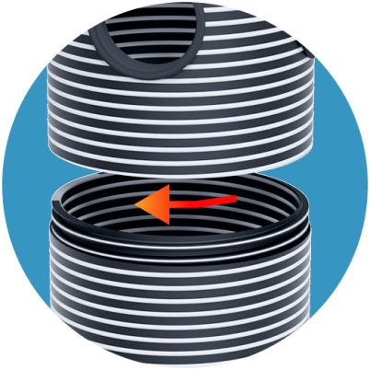
Колодезные модули (секции) БЕЗ ДНА
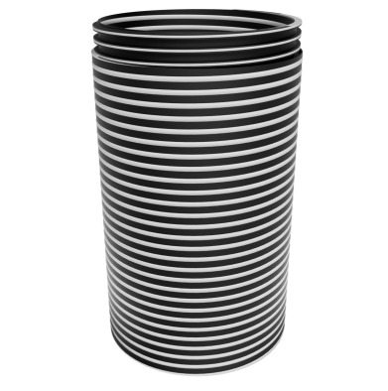 | Модуль колодца резьбовой D300хH500 TeraPlast | 186 693-30 | 300 | 545 | - | - | 4.1 | 1,801 ₽
 | Модуль колодца резьбовой D400хH500 TeraPlast | 186 693-40 | 400 | 545 | - | - | 6 | 2,633 ₽
 | Модуль колодца резьбовой D500хH500 TeraPlast | 186 693-50 | 500 | 545 | - | - | 7.1 | 4,076 ₽
 | Модуль колодца резьбовой D600хH500 TeraPlast | 186 693-60 | 600 | 545 | - | - | 11 | 5,520 ₽
 | Модуль колодца резьбовой D800хH500 TeraPlast | 186 693-80 | 800 | 620 | - | - | 18 | 10,444 ₽
 | Модуль колодца резьбовой D1000хH500 TeraPlast | 186 693-100 | 1000 | 650 | - | - | 27.3 | 14,297 ₽
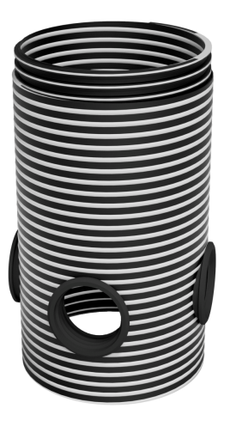 | Модуль колодца резьбовой D300хH500, 110х3 выхода TeraPlast | 186 694-311 | 300 | 545 | 110 | 3 | 4.1 | 2,788 ₽
 | Модуль колодца резьбовой D400хH500, 110х3 выхода TeraPlast | 186 694-411 | 400 | 545 | 110 | 3 | 6 | 3,620 ₽
 | Модуль колодца резьбовой D400хH500, 160х3 выхода TeraPlast | 186 694-416 | 400 | 545 | 160 | 3 | 6 | 4,813 ₽
 | Модуль колодца резьбовой D500хH500, 110х3 выхода TeraPlast | 186 694-511 | 500 | 545 | 110 | 3 | 7.1 | 5,063 ₽
 | Модуль колодца резьбовой D500хH500, 160х3 выхода TeraPlast | 186 694-516 | 500 | 545 | 160 | 3 | 7.1 | 6,256 ₽
 | Модуль колодца резьбовой D500хH500, 200х3 выхода TeraPlast | 186 694-520 | 500 | 545 | 200 | 3 | 7.1 | 10,086 ₽
 | Модуль колодца резьбовой D600хH500, 110х3 выхода TeraPlast | 186 694-611 | 600 | 545 | 110 | 3 | 11 | 6,507 ₽
 | Модуль колодца резьбовой D600хH500, 160х3 выхода TeraPlast | 186 694-616 | 600 | 545 | 160 | 3 | 11 | 7,700 ₽
 | Модуль колодца резьбовой D600хH500, 200х3 выхода TeraPlast | 186 694-620 | 600 | 545 | 200 | 3 | 11 | 11,529 ₽
 | Модуль колодца резьбовой D800хH500, 110х3 выхода TeraPlast | 186 694-811 | 800 | 620 | 110 | 3 | 18 | 11,431 ₽
 | Модуль колодца резьбовой D800хH500, 160х3 выхода TeraPlast | 186 694-816 | 800 | 620 | 160 | 3 | 18 | 12,624 ₽
 | Модуль колодца резьбовой D800хH500, 200х3 выхода TeraPlast | 186 694-820 | 800 | 620 | 200 | 3 | 18 | 16,454 ₽
 | Модуль колодца резьбовой D1000хH500, 110х3 выхода TeraPlast | 186 694-111 | 1000 | 650 | 110 | 3 | 27.3 | 15,284 ₽
 | Модуль колодца резьбовой D1000хH500, 160х3 выхода TeraPlast | 186 694-116 | 1000 | 650 | 160 | 3 | 27.3 | 16,478 ₽
 | Модуль колодца резьбовой D1000хH500, 200х3 выхода TeraPlast | 186 694-120 | 1000 | 650 | 200 | 3 | 27.3 | 20,307 ₽
Колодезные пластиковые люки
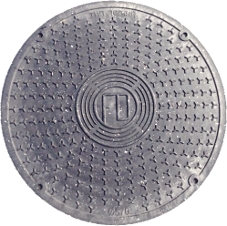 | Крышка-люк колодца 300 черн. (нагрузка до 0,5 т) |  | 300 |  |  |  | 1.8 | 557 ₽
 | Крышка-люк колодца 400 черн. (нагрузка до 0,5 т) |  | 400 |  |  |  | 2.9 | 948 ₽
 | Крышка-люк колодца 500 черн. (нагрузка до 0,5 т) |  | 500 |  |  |  | 4.9 | 1,305 ₽
 | Крышка-люк колодца 600 черн. (нагрузка до 0,5 т) |  | 600 |  |  |  | 7.2 | 1,745 ₽
 | Крышка-люк колодца 800 черн. (нагрузка до 0,5 т) |  | 800 |  |  |  | 14.6 | по запросу
 | Люк конусный 1000 мм зел. (нагрузка до 1,5 т) |  | 1000 |  |  |  | 36 | по запросу

